87 老人クラブ加入率
 | 87 老人クラブ加入率

 | 時点 2025(R7)年3月31日（毎年） |  |  |  |  |  |  | 平 均 値 |  |  |  | 4.5
 | 単位 ％，人 |  |  |  |  |  |  | 標準偏差 |  |  |  | 3.6
 | 市町村名 | 指標 | 順位 |  | #REF! | 老人クラブ会員数 | 市町村名 | 指標 | 順位 |  | #REF! | 老人クラブ会員数

 | 千葉県 | 3.7 |  | － |  | 78,498 | 八街市 | 3.8 |  | 22 |  | 1,017
 | 千葉市 | 2.4 |  | 43 |  | 7,535 | 印西市 | 4.0 |  | 20 |  | 1,380
 | 銚子市 | 1.4 |  | 50 |  | 370 | 白井市 | 4.0 |  | 20 |  | 857
 | 市川市 | 2.5 |  | 40 |  | 3,390 | 富里市 | 2.2 |  | 46 |  | 387
 | 船橋市 | 4.5 |  | 18 |  | 8,626 | 南房総市 | 9.4 |  | 5 |  | 1,748
 | 館山市 | 3.6 |  | 26 |  | 725 | 匝瑳市 | 20.5 |  | 1 |  | 3,016
 | 木更津市 | 1.1 |  | 52 |  | 489 | 香取市 | 8.0 |  | 6 |  | 2,547
 | 松戸市 | 3.8 |  | 22 |  | 5,997 | 山武市 | 5.3 |  | 14 |  | 1,147
 | 野田市 | 3.6 |  | 26 |  | 2,017 | いすみ市 | 2.8 |  | 35 |  | 478
 | 茂原市 | 3.3 |  | 29 |  | 1,182 | 大網白里市 | 3.3 |  | 29 |  | 662
 | 成田市 | 7.0 |  | 8 |  | 2,757 | 酒々井町 | 0.0 |  | 54 |  | 0
 | 佐倉市 | 2.6 |  | 38 |  | 1,722 | 栄町 | 1.7 |  | 48 |  | 160
 | 東金市 | 6.1 |  | 10 |  | 1,359 | 神崎町 | 12.9 |  | 3 |  | 318
 | 旭市 | 4.8 |  | 16 |  | 1,160 | 多古町 | 15.7 |  | 2 |  | 976
 | 習志野市 | 3.2 |  | 31 |  | 1,676 | 東庄町 | 2.4 |  | 43 |  | 144
 | 柏市 | 2.5 |  | 40 |  | 3,370 | 九十九里町 | 6.7 |  | 9 |  | 466
 | 勝浦市 | 2.9 |  | 33 |  | 239 | 芝山町 | 5.7 |  | 12 |  | 168
 | 市原市 | 5.1 |  | 15 |  | 5,055 | 横芝光町 | 9.5 |  | 4 |  | 935
 | 流山市 | 3.2 |  | 31 |  | 1,835 | 一宮町 | 4.1 |  | 19 |  | 193
 | 八千代市 | 3.6 |  | 26 |  | 2,290 | 睦沢町 | 3.7 |  | 25 |  | 117
 | 我孫子市 | 2.7 |  | 36 |  | 1,308 | 長生村 | 1.9 |  | 47 |  | 106
 | 鴨川市 | 3.8 |  | 22 |  | 524 | 白子町 | 1.7 |  | 48 |  | 84
 | 鎌ケ谷市 | 2.3 |  | 45 |  | 845 | 長柄町 | 2.5 |  | 40 |  | 83
 | 君津市 | 2.6 |  | 38 |  | 842 | 長南町 | 6.1 |  | 10 |  | 232
 | 富津市 | 1.2 |  | 51 |  | 227 | 大多喜町 | 2.9 |  | 33 |  | 118
 | 浦安市 | 7.3 |  | 7 |  | 3,086 | 御宿町 | 1.1 |  | 52 |  | 45
 | 四街道市 | 5.4 |  | 13 |  | 1,733 | 鋸南町 | 4.7 |  | 17 |  | 179
 | 袖ケ浦市 | 2.7 |  | 36 |  | 576

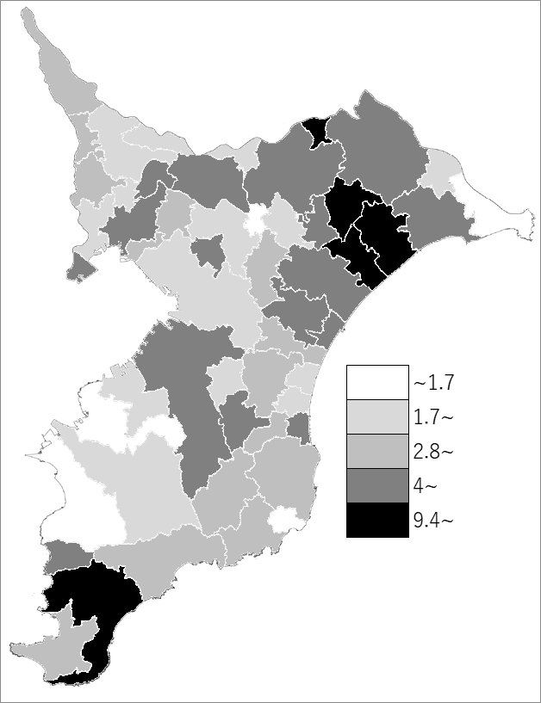
 | 千葉県の推移
 | 会員数（右軸） | 指標
令和3年 | 109643 | 5.3
令和4年 | 100122 | 4.8
令和5年 | 90770 | 4.3
令和6年 | 86939 | 4.1
令和7年 | 78498 | 3.7

《備 考》 ・資料出所 高齢者福祉課 ・算出方法 老人クラブ会員数÷60歳以上人口（R7.4.1）

